Sheet1
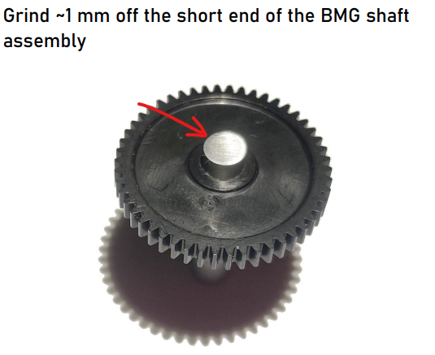
FZ挤出机
（FZ Extruder）
FZai |  |  | Ver 1.1
序号 | 名称 | 型号 | 数量
1 | FZ_Extruder_rear_(sherpa) | 打印件 | 1
2 | FZ_Extruder_core_(sherpa) |  | 1
3 | FZ_Extruder_front |  | 1
4 | FZ_Extruder_lock |  | 1
5 | FZ_Extruder_idler_arm |  | 1
6 | 内六角螺丝 | M3*8 | 2
7 |  | M3*12 | 3
8 |  | M3*16 | 2
9 | 热熔螺母 | M3*5*4 | 3+2
10 | BMG挤出机零件一套 | 50齿轴磨短1mm | 1

